Bug1
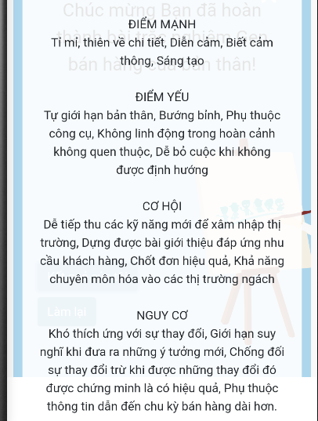
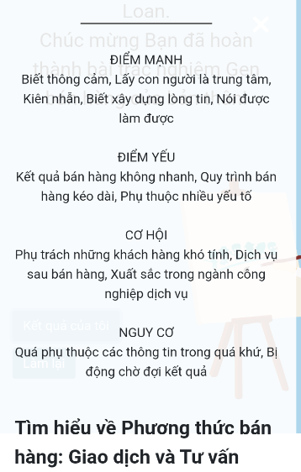
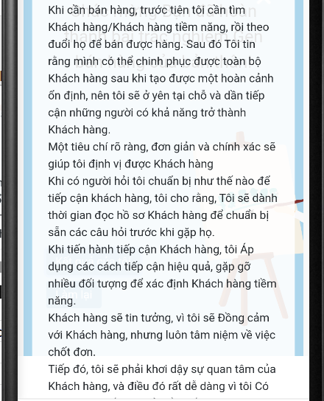


Bug3
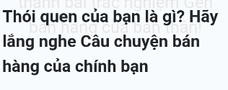

Vị trí: Trang kết quả của tôi
Mục: Thói quen của bạn là gì?...
Lỗi: " Câu chuyện viết hoa"
Fix: Câu chuyện không viết hoa.

Bug4
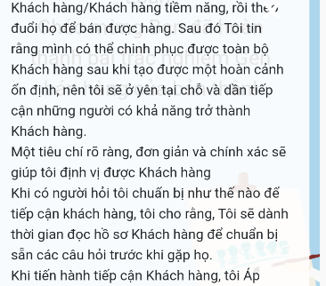

Vị trí: Trang kết quả của tôi
Mục: Thói quen của bạn là gì? Hãy lắng nghe câu chuyện bán hàng của chính bạn
Lỗi: Thiếu dấu chấm cuối câu.

Bug7
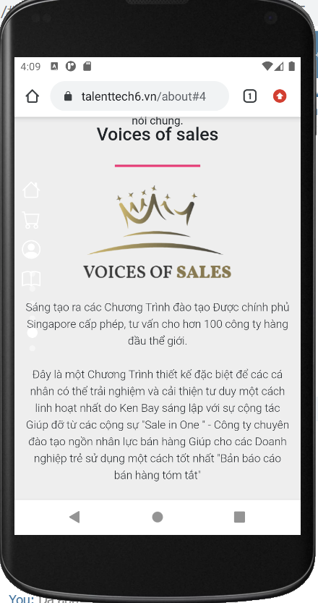

Lỗi: Thể giới
Fix: Thế giới

Bug9
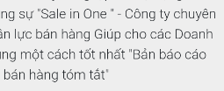
Vị trí: Trang về chúng tôi
Mục: Voices of sales
Lỗi: Thiếu dấu chấm sau chữ Tóm tắt.

Bug10
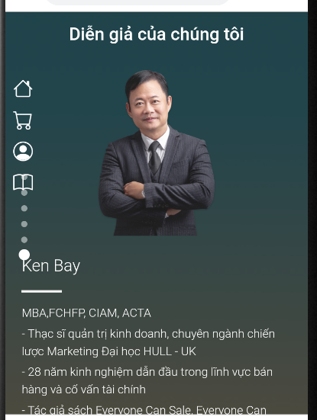
Vị trí: về chúng tôi
Mục: Diễn giải của chúng tôi
Lỗi: Tác giả sách Everyone Can Sale
Fix: Everyone Can Sell

Bug15
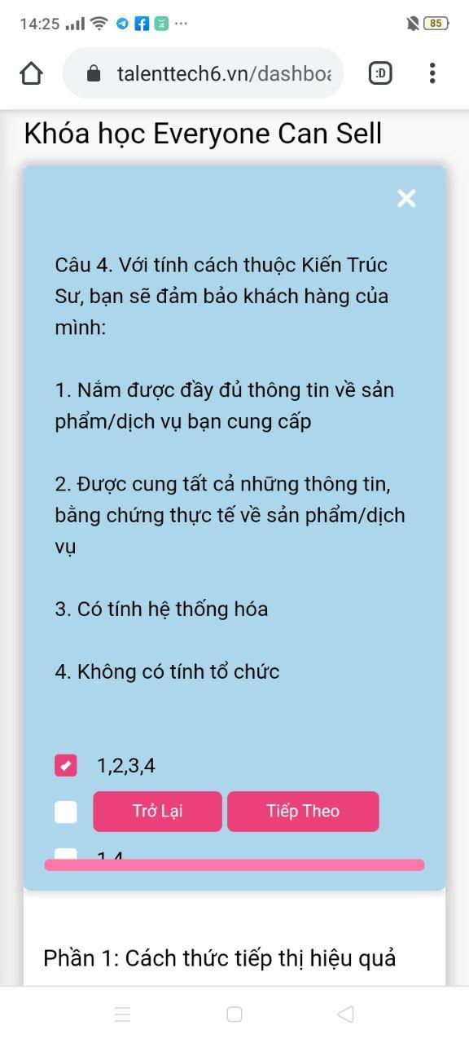

Sau khi coi xong vid Bài 3, thì sang trang trả lời câu hỏi, nhưng câu hỏi lại bị đẩy xuống dưới

